OP
 | ORDEM DE PRODUÇÃO |  |  |  |  |  |  |  |  | Nº ORDEM DE PRODUÇÃO
 |  |  |  |  |  |  |  | 520
 | Data de Liberação |  | DATA DE INICIO |  | CÓDIGO | AD1001 |  | QUANTIDADE |  | 20
 | 2026-05-29 |  |  |  | DESCRIÇÃO
 | PREVISÃO DE ENTREGA | 2026-06-28 | DATA DE FINALIZAÇÃO |  | Engate Fixo Audi A3 Sedan 2012 até 2019
 | ROTEIRO DE PRODUÇÃO
 | CÓDIGO | ITEM |  | QTD | QTD TOTAL | CHECKLIST RECEBIMENTO |  | CHECKLIST ABASTECIMENTO
PLASMA | PL 1 | PLASMA LE |  | 1 | 20
 | PL 2 | PLASMA LD |  | 1 | 20

TUBO | TB | TUBO 1010x40x3 |  | 1 | 20

CABEÇA | CB | PONTEIRA REM. 240mm |  | 1 | 20

REFORÇO | RCB | REFORÇO 100x75 |  | 1 | 20

 | PEÇAS PADRONIZADAS |  |  | QTD | QTD TOTAL | CHECKLIST RECEBIMENTO |  | CHECKLIST ABASTECIMENTO
 | TM | SUPORTE TOMADA |  | 1 | 20
 | SC | SUPORTE CORRENTE |  | 1 | 20
 | DESENHO TÉCNICO CONJUNTO COMPLETO

 |  |  |  |  |  | ABASTECIMENTO

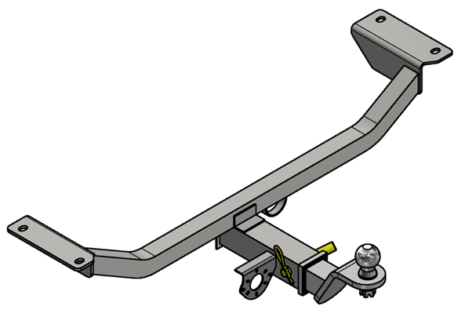

 | ORDEM DE PRODUÇÃO |  |  |  |  |  |  |  |  | Nº ORDEM DE PRODUÇÃO
 |  |  |  |  |  |  |  |  |  | 520
 | Data de Liberação |  | DATA DE INICIO | HORA | CÓDIGO | AD1001 |  | QUANTIDADE |  | 20
 | 2026-05-29 |  | DATA DE FINALIZAÇÃO | HORA | DESCRIÇÃO
 | PREVISÃO DE ENTREGA | 2026-06-28 |  |  | Engate Fixo Audi A3 Sedan 2012 até 2019

 | ROTEIRO DE PRODUÇÃO PLASMA / COMPONENTE

 | CÓDIGO | ITEM |  | QTD | QTD TOTAL | PROCESSO/APONTAMENTO
PLASMA | PL1 | CORTE PLASMA LADO DIREITO |  | 1 | 20 | CORTE PLASMA |  | HORARIO:
 |  |  |  |  |  | DOBRA |  | HORARIO:

 | PL2 | CORTE PLASMA LADO ESQUERDO |  | 1 | 20 | CORTE PLASMA |  | HORARIO:
 |  |  |  |  |  | DOBRA |  | HORARIO:

 | APONTAMENTO
 | CÓDIGO | PEÇAS APROVADAS | REPROVADAS | QTD TOTAL | SETOR | OPERADOR
 | PL 1
 | PL 2

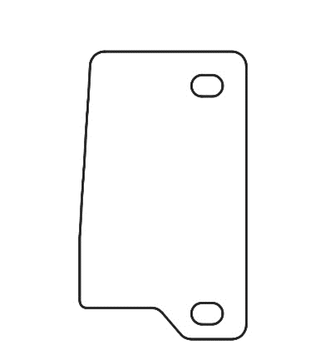

 | DESENHO TÉCNICO
 |  | PL1 |  |  |  |  | PL2

 |  | LD ESP 6,35MM - DOBRA |  |  |  |  | LE ESP 6,35MM - DOBRA

 | CHECK
 | CORTE | DOBRA |  |  | ABAST |  | PRATELEIRA


 | ORDEM DE PRODUÇÃO |  |  |  |  |  |  |  | Nº ORDEM DE PRODUÇÃO
 |  |  |  |  |  |  |  |  | 520
 | Data de Liberação |  | DATA DE INICIO | HORA | CÓDIGO | AD1001 |  | QUANTIDADE |  | 20
 | 2026-05-29 |  | DATA DE FINALIZAÇÃO | HORA | DESCRIÇÃO
 | PREVISÃO DE ENTREGA | 2026-06-28 |  |  | Engate Fixo Audi A3 Sedan 2012 até 2019
 | ROTEIRO DE PRODUÇÃO TUBO
 | CÓDIGO | ITEM |  | QTD | QTD TOTAL | PROCESSO/APONTAMENTO
TUBO | TB | TUBO SUPORTE PRINCIPAL |  | 1 | 20 | CORTE |  | HORARIO:
 |  |  |  |  |  | DOBRA |  | HORARIO:
 |  |  |  |  |  | CORTE EM GRAU |  | HORARIO:
 | FICHA |  | CPMT | PAREDE | ESP | Quant. | OBSERVAÇÕES
 | TUBO |  | 1010 | 40X40 | 3 | 1 | CORTE EM GRAU
 |  |  | MEDIDA (CM) | ÂNGULO (GRAU) | QUANT | MÁQ | OBSERVAÇÕES
 | DOBRA | Curva 1 |  |  | 1 | CV1
 |  | Curva 2 |  |  | 1 | CV1
 |  | Curva 3 |  |  | 1 | CV1
 |  | Curva 4 |  |  | 1 | CV1

 | APONTAMENTO
 | CÓDIGO | PEÇAS APROVADAS | REPROVADAS | QTD TOTAL | SETOR | OPERADOR
 | TB

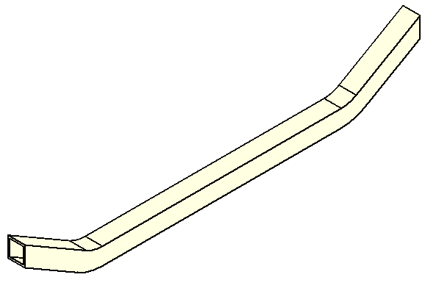
 | PERSPECTIVA TB1

 | CHECK
 | CORTE | DOBRA | CORTE EM GRAU |  | ABAST |  | PRATELEIRA

 | ORDEM DE PRODUÇÃO |  |  |  |  |  |  |  | Nº ORDEM DE PRODUÇÃO
 |  |  |  |  |  |  |  |  | 520
 | Data de Liberação |  | DATA DE INICIO | HORA | CÓDIGO | AD1001 |  | QUANTIDADE |  | 20
 | 2026-05-29 |  | DATA DE FINALIZAÇÃO | HORA | DESCRIÇÃO
 | PREVISÃO DE ENTREGA | 2026-06-28 |  |  | Engate Fixo Audi A3 Sedan 2012 até 2019
 | ROTEIRO DE PRODUÇÃO PLASMA CABEÇA
 | CÓDIGO | ITEM |  | QTD | QTD TOTAL | PROCESSO/APONTAMENTO
CABEÇA | CB | CABEÇA ENGATE |  | 1 | 20 | CORTE
 |  |  |  |  |  | SOLDA ANEL

 | FICHA |  | CPMT | LARGURA | ESP | Quant. | OBSERVAÇÕES
 | CABEÇA REMOVIVEL |  | 240 | 60x60 | 3.75 | 1 | PONTERIA MÉDIA

 | APONTAMENTO
 | CÓDIGO | PEÇAS APROVADAS | REPROVADAS | QTD TOTAL | SETOR | OPERADOR
 | CB

 |  | DESENHO TÉCNICO
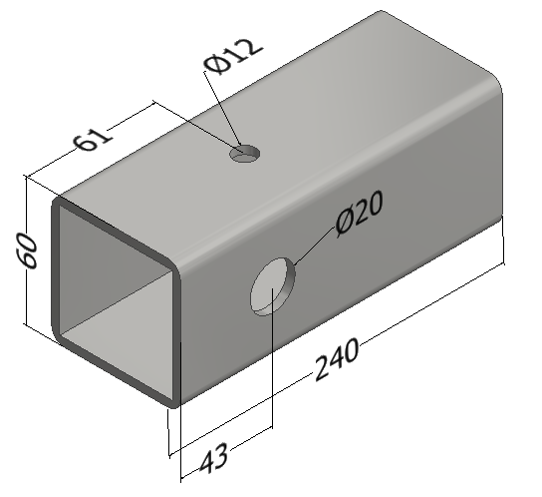

 |  | Corte | Solda Anel

 | CHECK
 | CORTE | DOBRA | CORTE EM GRAU |  | ABAST |  | PRATELEIRA

 | ORDEM DE PRODUÇÃO |  |  |  |  |  |  |  | Nº ORDEM DE PRODUÇÃO
 |  |  |  |  |  |  |  |  | 520
 | Data de Liberação |  | DATA DE INICIO | HORA | CÓDIGO | AD1001 |  | QUANTIDADE |  | 20
 | 2026-05-29 |  | DATA DE FINALIZAÇÃO | HORA | DESCRIÇÃO
 | PREVISÃO DE ENTREGA | 2026-06-28 |  |  | Engate Fixo Audi A3 Sedan 2012 até 2019
 | ROTEIRO DE PRODUÇÃO REFORÇO CABEÇA
 | CÓDIGO | ITEM |  | QTD | QTD TOTAL | PROCESSO/APONTAMENTO
REFORÇO | RCB | REFORÇO DE CABEÇA ENGATE |  | 1 | 20 | CORTE |  | HORARIO
 | FICHA |  | CPMT | LARGURA | ESP | Quant. | OBSERVAÇÕES
 | REFORÇO |  | 100 | 75 | 3 | 1 | ITEM RETO

 | APONTAMENTO
 | CÓDIGO | PEÇAS APROVADAS | REPROVADAS | QTD TOTAL | SETOR | OPERADOR
 | RCB

 |  |  |  |  |  |  |  |  |  | 1/1

 | DESENHO TÉCNICO
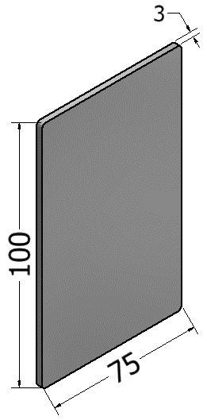

 |  | CORTE

 | CHECK
 | CORTE | DOBRA | CORTE EM GRAU |  | ABAST |  | PRATELEIRA

 | ORDEM DE PRODUÇÃO

 | AD1001

 | ROTEIRO DA MONTAGEM
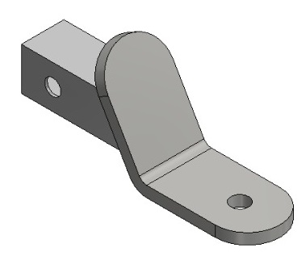

 |  | CABEÇA REMOVÍVEL (M)
 | 4 | ACESSÓRIO UNIVERSAL
 | 4 | ARRUELA LISA M10
 | 4 | PORCA PARLOCK M10x1,50
 | 1 | ARAME GUIA

